Лист1
n | Ряд | Выработка | Число элементов | 98 | n | Нач.знач. | Конеч.знач. | Середина пром-ка | Абсол. частота | Относ. частота | Накоп. частота | Накоп.частость
1 | 103.4 | 94.1 | Миним.элемент | 94.1 | 1 | 94.1 | 100.29 | 97.2 | 4 | 0.04 | 4 | 0.04
2 | 115.2 | 97 | Максим.элемент | 140 | 2 | 100.29 | 106.47 | 103.4 | 5 | 0.05 | 9 | 0.09
3 | 127 | 99.2 | Число промежутков | 7.42 | 3 | 106.47 | 112.66 | 109.6 | 13 | 0.13 | 22 | 0.22
4 | 131 | 100.1 | Шаг | 6.19 | 4 | 112.66 | 118.85 | 115.8 | 21 | 0.21 | 43 | 0.44
5 | 114 | 102 | Средняя выработка | 119.27 | 5 | 118.85 | 125.03 | 121.9 | 31 | 0.32 | 74 | 0.76
6 | 114.1 | 103.4 | Медиана | 119.9 | 6 | 125.03 | 131.22 | 128.1 | 14 | 0.14 | 88 | 0.90
7 | 119.6 | 105.5 | Мода | 31 | 7 | 131.22 | 137.41 | 134.3 | 8 | 0.08 | 96 | 0.98
8 | 125.5 | 105.9 |  |  | 8 | 137.41 | 140 | 138.7 | 2 | 0.02 | 98 | 1.00
9 | 116.9 | 106.1 |  |  |  |  |  | 118.8 | 98 | 1.00
Средняя выработка
Кумулята(медиана)
Полигон(мода)
10 | 118.1 | 106.5
11 | 123.5 | 107
12 | 113.5 | 107.1
13 | 112.3 | 108
14 | 123 | 108.2
15 | 125 | 109
16 | 129.9 | 109.5
17 | 99.2 | 110
18 | 111 | 111
19 | 122 | 111.5
20 | 134 | 112
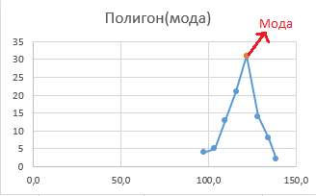
21 | 107.1 | 112.3
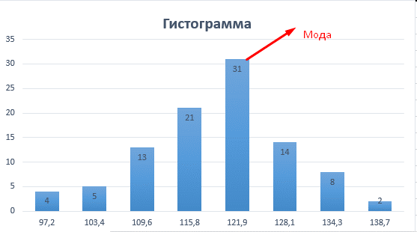
22 | 117 | 112.5
23 | 117.5 | 112.9
24 | 118.5 | 113
25 | 124 | 113.2
26 | 127.8 | 113.5
27 | 108 | 114
28 | 119.5 | 114.1
29 | 123 | 114.5
30 | 126.1 | 115
31 | 100.1 | 115.2
32 | 120.2 | 115.5
33 | 122.2 | 115.7
34 | 124.8 | 116
35 | 109 | 116.5
36 | 113 | 116.9
37 | 122.5 | 117
38 | 135.8 | 117.5
39 | 97 | 117.5
40 | 121.1 | 118
41 | 123.8 | 118.1
42 | 123.2 | 118.3
43 | 105.9 | 118.5
44 | 122.6 | 118.9
45 | 123.9 | 119
46 | 129.5 | 119.2
47 | 107 | 119.5
48 |  | 119.6
49 | 128.5 | 119.8
50 | 117.5 | 120
51 | 121.5 | 120.2
52 | 127.5 | 120.6
53 | 113.2 | 120.8
54 | 120.6 | 121
55 | 126.5 | 121.1
56 | 116 | 121.5
57 | 122.9 | 121.9
58 | 138 | 122
59 | 115 | 122.2
60 | 123.1 | 122.5
61 | 140 | 122.6
62 | 94.1 | 122.9
63 | 110 | 123
64 | 112.9 | 123
65 | 132 | 123.1
66 | 102 | 123.2
67 | 109.5 | 123.5
68 | 118.3 | 123.5
69 | 135 | 123.8
70 | 112.5 | 123.9
71 | 115.5 | 124
72 | 120 | 124.5
73 | 126 | 124.8
74 | 130 | 125
75 | 105.5 | 125.5
76 | 108.2 | 126
77 | 119.2 | 126.1
78 | 131.4 | 126.5
79 | 106.5 | 127
80 | 112 | 127.5
81 | 120.8 | 127.8
82 | 121.9 | 128
83 | 134.2 | 128.5
84 | 115.7 | 129
85 | 118.9 | 129.5
86 | 124.5 | 129.9
87 | 111.5 | 130
88 | 121 | 131
89 | 133 | 131.4
90 | 116.5 | 132
91 | 119 | 133
92 | 129 | 133.6
93 | 106.1 | 134
94 | 119.8 | 134.2
95 | 133.6 | 135
96 | 114.5 | 135.8
97 | 118 | 138
98 | 128 | 140

Лист2
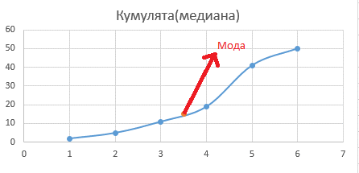
Тарифный разряд, Xi | 1 | 2 | 3 | 4 | 5 | 6 | Всего | 50
Частота, Ni | 2 | 3 | 6 | 8 | 22 | 9
Накопленная частота | 2 | 5 | 11 | 19 | 41 | 50
Относительная частота | 0.04 | 0.06 | 0.12 | 0.16 | 0.44 | 0.18
Накопленная частота | 0.04 | 0.1 | 0.22 | 0.38 | 0.82 | 1
Среднее значение | 3.5
Мода | 5
Медиана | 15

Гистограмма
1 | 2
2 | 3
3 | 6
4 | 8
5 | 22
6 | 9
Полигон
1 | 2 | 5 | 22
2 | 3
3 | 6
4 | 8
5 | 22
6 | 9
Кумулята(медиана)

